测试环境
BIEE
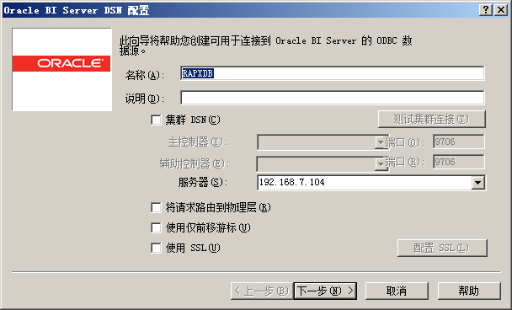

RA
http://rtkpxap.bbg.com.cn:9704/analytics/saw.dll?Logoff
biadmin
Oracle123

#RA测试库
RAPXDB =
(DESCRIPTION =
(ADDRESS_LIST =
(ADDRESS = (PROTOCOL = TCP)(HOST = 192.168.7.125)(PORT = 1528))
)
(CONNECT_DATA =
(SERVER = DEDICATED)
(SERVICE_NAME = rapxdb)
)
)
RADM

ODI
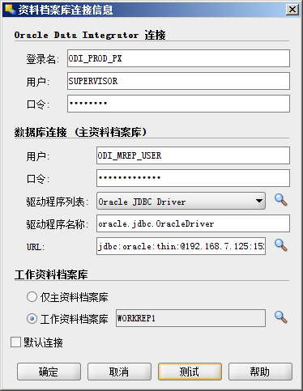

登录名 :ODI_PROD
用户 : SUPERVISOR
口令 : SUNOPSIS
数据库连接
用户 : ODI_MREP_USER
口令 : ODI_MREP_USER
驱动程序列表 :Oracle JDBC Driver
驱动程序名称 : oracle.jdbc.OracleDriver
URL:jdbc:oracle:thin:@192.168.7.125:1528:rapxdb

